봄 전력
2.95
6283.59 | 6179.521 | 104.069 | 0.016562029031 | 2.9576009428
6320.715 | 6273.768 | 46.947 | 0.0074274824921
6396.45 | 6335.6323 | 60.8177 | 0.0095080396157
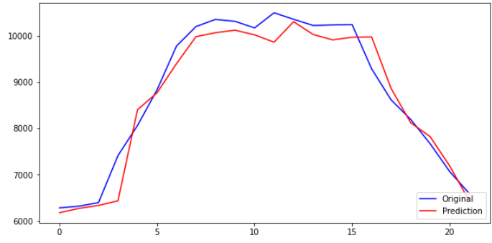
7413 | 6436.906 | 976.094 | 0.13167327668
8061.54 | 8402.14 | 340.6 | 0.042249991937
8829.285 | 8766.925 | 62.36 | 0.0070628595634
9777.525 | 9397.09 | 380.435 | 0.038909130889
10197.915 | 9979.437 | 218.478 | 0.02142379104
10351.275 | 10064.284 | 286.991 | 0.027725183613
10309.155 | 10118.1045 | 191.0505 | 0.018532120237
10167.405 | 10018.295 | 149.11 | 0.014665492326
10494.105 | 9859.202 | 634.903 | 0.060500919326
10353.84 | 10301.569 | 52.271 | 0.0050484651105
10220.595 | 10026.388 | 194.207 | 0.019001535625
10232.205 | 9909.399 | 322.806 | 0.031548038766
10239.225 | 9966.734 | 272.491 | 0.026612463346
9284.64 | 9971.532 | 686.892 | 0.073981543711
8613.15 | 8859.024 | 245.874 | 0.028546350638
8193.84 | 8122.0312 | 71.8088 | 0.0087637542349
7667.07 | 7820.421 | 153.351 | 0.020001252108
7067.67 | 7189.015 | 121.345 | 0.017169024587
6597.06 | 6440.3174 | 156.7426 | 0.023759462548

봄 전력+온도
8.4
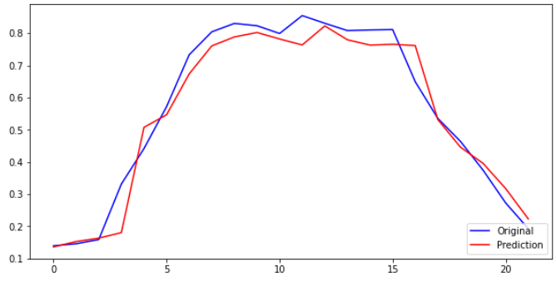
0.13923701969 | 0.13559194 | 0.0036450796943 | 0.026178955153 | 8.404883635
0.14554928155 | 0.15243897 | 0.0068896884502 | 0.047335777798
0.15842629574 | 0.16295613 | 0.0045298342648 | 0.028592691912
0.33126750218 | 0.18012752 | 0.15113998218 | 0.45624753767
0.44153697838 | 0.50765973 | 0.066122751622 | 0.14975586386
0.57207455355 | 0.54670566 | 0.025368893551 | 0.04434543259
0.73330119818 | 0.67383164 | 0.059469558182 | 0.081098405852
0.80477895607 | 0.76095134 | 0.043827616067 | 0.054459197443
0.83085433595 | 0.78885907 | 0.04199526595 | 0.050544679293
0.82369278795 | 0.80265313 | 0.021039657954 | 0.025543088712
0.79959142451 | 0.7824649 | 0.017126524505 | 0.021419094778
0.85513932883 | 0.76395124 | 0.091188088834 | 0.10663535843
0.83129045586 | 0.8229911 | 0.0082993558601 | 0.009983701607
0.80863517422 | 0.780031 | 0.028604174218 | 0.03537339845
0.81060919065 | 0.7634521 | 0.047157090653 | 0.058174877854
0.81180278199 | 0.7660176 | 0.045785181986 | 0.056399390347
0.64949731442 | 0.7619903 | 0.11249298558 | 0.1732000781
0.53532571271 | 0.5317451 | 0.0035806127117 | 0.0066886619244
0.46403158426 | 0.4459116 | 0.018119984263 | 0.039049032173
0.37446632695 | 0.39564532 | 0.021178993048 | 0.056557803796
0.27255199008 | 0.31713384 | 0.044581849916 | 0.16357191119
0.19253546343 | 0.22294056 | 0.030405096565 | 0.15791946077

여름 전력
3.2
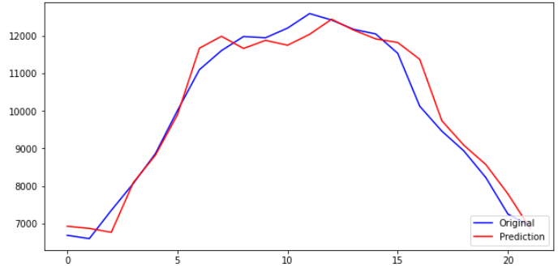
6683.73 | 6925.6187 | 241.8887 | 0.036190674967 | 3.2145010449
6593.55 | 6866.837 | 273.287 | 0.041447626847
7349.28 | 6762.9824 | 586.2976 | 0.079776195763
8067.885 | 8092.1 | 24.215 | 0.0030014061926
8862.225 | 8821.788 | 40.437 | 0.004562849623
10010.13 | 9897.834 | 112.296 | 0.011218235927
11105.655 | 11678.743 | 573.088 | 0.051603259781
11613.66 | 11995.846 | 382.186 | 0.032908316586
11989.635 | 11671.425 | 318.21 | 0.026540424291
11956.695 | 11887.124 | 69.571 | 0.005818581138
12215.22 | 11757.973 | 457.247 | 0.037432563638
12602.13 | 12049.054 | 553.076 | 0.043887501557
12429.465 | 12450.959 | 21.494 | 0.0017292779697
12181.335 | 12161.347 | 19.988 | 0.001640871054
12058.35 | 11926.845 | 131.505 | 0.010905720932
11541.975 | 11829.437 | 287.462 | 0.02490578952
10127.85 | 11380.396 | 1252.546 | 0.12367343513
9465.54 | 9743.66 | 278.12 | 0.029382370155
8937.15 | 9087.295 | 150.145 | 0.016800098465
8222.73 | 8571.319 | 348.589 | 0.042393341384
7250.865 | 7789.6646 | 538.7996 | 0.074308320456
6926.865 | 6877.938 | 48.927 | 0.0070633684935

여름 전력+온도
10.9
0.069511768527 | 0.08556126 | 0.016049491473 | 0.23088883815 | 10.955980026
0.058384555161 | 0.078676715 | 0.020292159839 | 0.34756040844
0.15163326837 | 0.067714214 | 0.083919054369 | 0.55343431736
0.24030116769 | 0.2202855 | 0.020015667691 | 0.083294092507
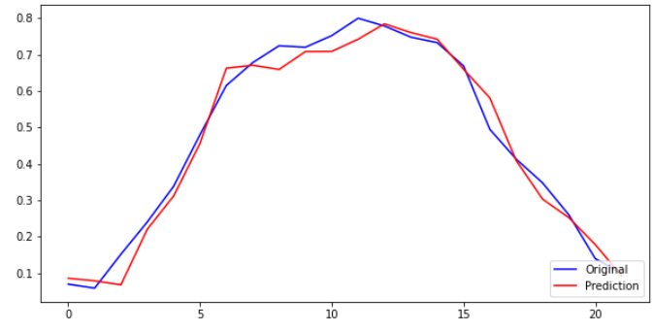
0.33831392734 | 0.31155625 | 0.02675767734 | 0.079091267541
0.47995269269 | 0.45602015 | 0.023932542686 | 0.049864378407
0.61512834608 | 0.6624755 | 0.047347153924 | 0.076971178821
0.67781053754 | 0.6706743 | 0.0071362375377 | 0.010528366177
0.72420168907 | 0.6591143 | 0.065087389071 | 0.089874671729
0.72013725784 | 0.7081907 | 0.011946557842 | 0.016589278935
0.75203637999 | 0.7087405 | 0.043295879991 | 0.057571523324
0.79977678943 | 0.74204224 | 0.057734549432 | 0.072188328288
0.77847184049 | 0.7844042 | 0.0059323595123 | 0.0076205190782
0.74785534623 | 0.7604164 | 0.012561053774 | 0.016796100793
0.73268035914 | 0.742212 | 0.0095316408642 | 0.013009275799
0.66896540236 | 0.6597235 | 0.009241902362 | 0.013815217244
0.49447803708 | 0.5808071 | 0.08632906292 | 0.17458624337
0.41275631736 | 0.4088103 | 0.0039460173588 | 0.0095601622382
0.34755884264 | 0.302978 | 0.044580842637 | 0.12826847477
0.25940732597 | 0.25192735 | 0.0074799759707 | 0.028834867877
0.1394899472 | 0.17799671 | 0.038506762804 | 0.27605403528
0.099511935102 | 0.092156604 | 0.0073553311024 | 0.073914059603

가을 전력
3.11
5932.455 | 6023.6826 | 91.2276 | 0.015377714622 | 3.1126899668
6021.96 | 6045.3203 | 23.3603 | 0.0038791855144
6134.55 | 6293.825 | 159.275 | 0.025963599612
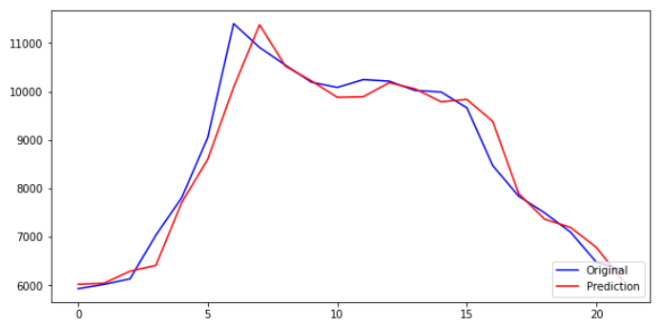
7035.945 | 6412.8594 | 623.0856 | 0.088557485881
7812.195 | 7712.3364 | 99.8586 | 0.012782399825
9047.58 | 8599.759 | 447.821 | 0.049496218878
11398.065 | 10084.563 | 1313.502 | 0.11523903399
10906.395 | 11375.693 | 469.298 | 0.043029617027
10541.49 | 10519.563 | 21.927 | 0.0020800664802
10190.895 | 10217.194 | 26.299 | 0.0025806369313
10082.625 | 9877.814 | 204.811 | 0.020313261675
10244.085 | 9889.504 | 354.581 | 0.034613242666
10211.82 | 10180.142 | 31.678 | 0.0031020914979
10019.445 | 10053.871 | 34.426 | 0.0034359188558
9988.8 | 9787.283 | 201.517 | 0.020174295211
9663.045 | 9834.68 | 171.635 | 0.017761999453
8470.05 | 9382.051 | 912.001 | 0.10767362648
7838.79 | 7891.4653 | 52.6753 | 0.0067198253812
7496.565 | 7365.604 | 130.961 | 0.017469467683
7098.855 | 7196.319 | 97.464 | 0.013729538073
6477.315 | 6782.544 | 305.229 | 0.047122766146
6319.23 | 6106.3364 | 212.8936 | 0.033689800814

가을 전력+온도
6.37
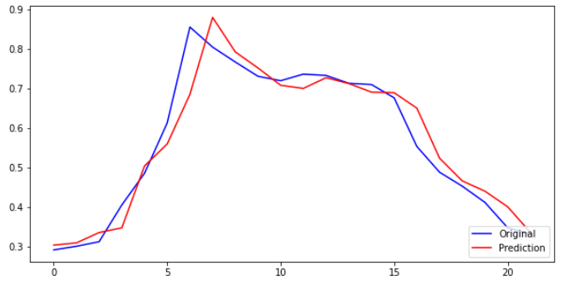
0.2909442843 | 0.3031258 | 0.012181515698 | 0.041868895027 | 6.3722499093
0.30017685313 | 0.30880287 | 0.0086260168716 | 0.028736449136
0.31179067274 | 0.33495685 | 0.023166177262 | 0.074300417836
0.40477085683 | 0.34686646 | 0.057904396833 | 0.14305475766
0.4848421551 | 0.50338584 | 0.018543684898 | 0.03824684942
0.61227388562 | 0.55905294 | 0.053220945616 | 0.086923428986
0.85472977678 | 0.6844818 | 0.17024797678 | 0.19918339269
0.80401331272 | 0.8792067 | 0.075193387276 | 0.09352256497
0.76637283982 | 0.7918448 | 0.025471960184 | 0.033237034066
0.73020846388 | 0.7512648 | 0.021056336116 | 0.028836061422
0.71904025846 | 0.70744306 | 0.011597198456 | 0.016128719247
0.7356950885 | 0.6995679 | 0.036127188496 | 0.049106197746
0.73236690758 | 0.7266268 | 0.0057401075768 | 0.0078377484256
0.71252315105 | 0.7118953 | 0.00062785104928 | 0.00088116582368
0.70936207545 | 0.69019 | 0.019172075448 | 0.027027206714
0.67575998106 | 0.68858564 | 0.012825658939 | 0.018979607106
0.5527008397 | 0.6496809 | 0.096980060296 | 0.17546573721
0.48758546741 | 0.5230906 | 0.035505132592 | 0.072818274879
0.45228446895 | 0.4656524 | 0.013367931047 | 0.029556467145
0.41126011335 | 0.43962622 | 0.028366106647 | 0.06897363913
0.34714737297 | 0.4002414 | 0.053094027035 | 0.15294376732
0.330840679 | 0.33556065 | 0.0047199709954 | 0.014266598079

겨울 전력
3.65
6425.475 | 6221.956 | 203.519 | 0.031673767309 | 3.6580093307
6422.235 | 7051.598 | 629.363 | 0.097997503984
6428.58 | 6631.9126 | 203.3326 | 0.031629473383
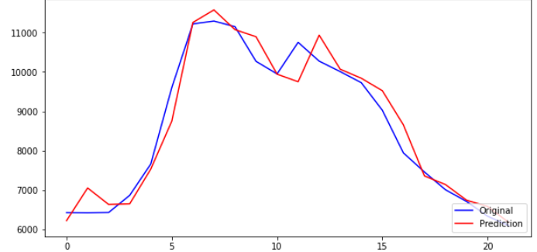
6864.63 | 6648.7754 | 215.8546 | 0.031444462411
7660.86 | 7531.6016 | 129.2584 | 0.016872570442
9605.67 | 8751.495 | 854.175 | 0.088924041738
11222.025 | 11259.002 | 36.977 | 0.0032950381059
11294.925 | 11578.091 | 283.166 | 0.025070197456
11152.095 | 11076.434 | 75.661 | 0.006784465161
10270.95 | 10896.599 | 625.649 | 0.06091442369
9950.595 | 9944.887 | 5.708 | 0.00057363403897
10754.115 | 9751.755 | 1002.36 | 0.093207111882
10276.08 | 10936.903 | 660.823 | 0.064306914699
10009.32 | 10070.474 | 61.154 | 0.0061097057542
9728.115 | 9841.292 | 113.177 | 0.011634011317
9027.6 | 9524.695 | 497.095 | 0.055063915105
7943.82 | 8655.795 | 711.975 | 0.08962627552
7457.955 | 7357.358 | 100.597 | 0.013488550145
7005.975 | 7138.0894 | 132.1144 | 0.018857389585
6709.11 | 6741.5835 | 32.4735 | 0.0048402098043
6332.73 | 6581.479 | 248.749 | 0.039279899822
6096.75 | 6177.035 | 80.285 | 0.013168491409

겨울 전력+온도
4.5
0.45044878205 | 0.42847547 | 0.021973312054 | 0.048780933436 | 4.5586078259
0.45015247478 | 0.5037713 | 0.053618825217 | 0.11911258567
0.45073274319 | 0.46482557 | 0.014092826812 | 0.031266481135
0.49061076336 | 0.4660158 | 0.024594963362 | 0.050131316307
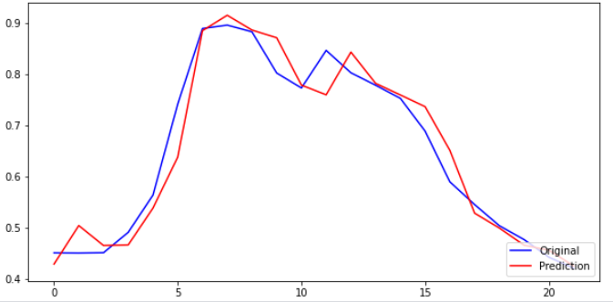
0.56342827512 | 0.5379914 | 0.025436875121 | 0.045146607376
0.74128671432 | 0.6377064 | 0.10358031432 | 0.13973043402
0.88910700396 | 0.88487786 | 0.0042291439631 | 0.0047566197817
0.89577391755 | 0.9150287 | 0.019254782447 | 0.021495136295
0.88271170537 | 0.88617665 | 0.0034649446282 | 0.0039253412038
0.80212847389 | 0.8710564 | 0.068927926106 | 0.085931279526
0.77283109251 | 0.77843994 | 0.0056088474904 | 0.007257533431
0.84631529563 | 0.7594842 | 0.086831095628 | 0.10259899127
0.80259762707 | 0.84301424 | 0.040416612927 | 0.05035725445
0.77820166179 | 0.7818356 | 0.0036339382101 | 0.0046696613339
0.75248465993 | 0.7591905 | 0.0067058400743 | 0.0089115970484
0.68842055879 | 0.73628587 | 0.047865311214 | 0.069529171671
0.58930577676 | 0.65083677 | 0.061530993243 | 0.10441267619
0.5448720323 | 0.52808964 | 0.016782392297 | 0.030800612442
0.50353716804 | 0.49891528 | 0.0046218880433 | 0.0091788418742
0.47638801437 | 0.4654359 | 0.010952114371 | 0.022989903273
0.44196698643 | 0.45560127 | 0.013634283568 | 0.030849099564
0.42038594022 | 0.4250361 | 0.00465015978 | 0.011061644396

